12-18012026_BB Cushion
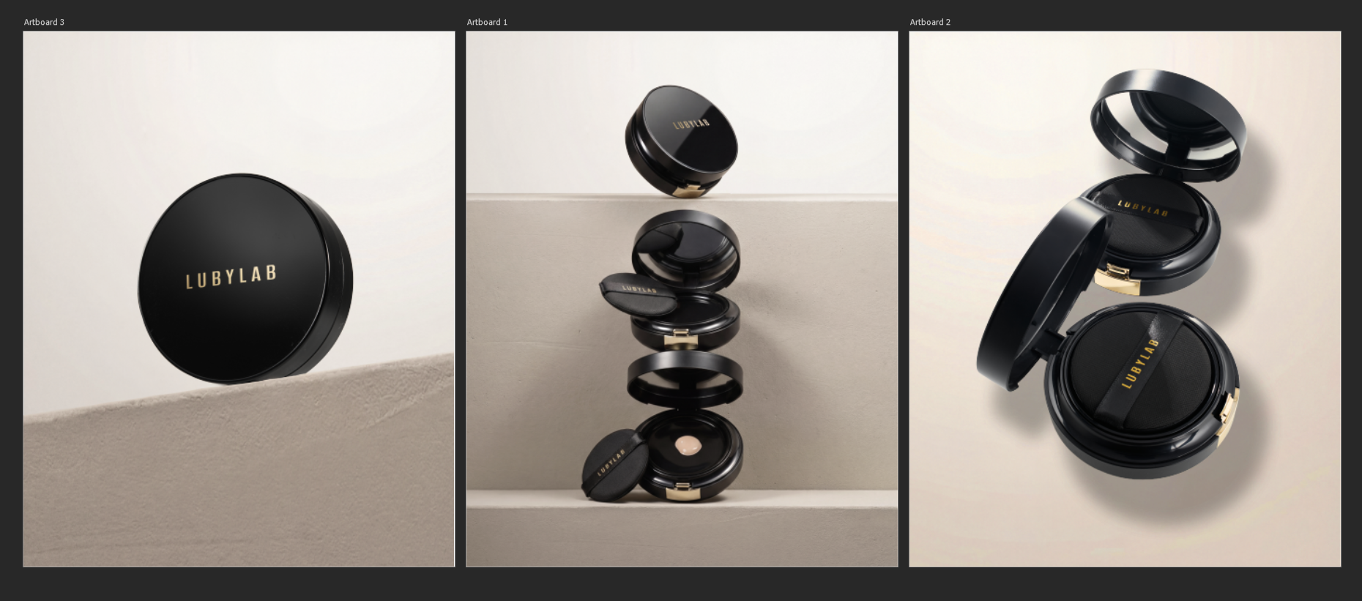
`
✨ 새해엔 더욱 맑고 빛나는 피부로! ✨ 2026년 새해가 밝았어요! 🎉 새로운 시작엔 투명하고 지속력 좋은 베이스가 필요하죠? 루비랩 에끌라 비비 쿠션으로 ✨한 해 내내 물광 피부 유지하세요!💎 🖤 투명 워터 글로우 – 자연스러운 광채 🖤 철벽 지속력 – 어제보다 오늘, 오늘보다 내일 🖤 초밀착 커버 – 가볍게, 내 피부처럼 베이스만으로도 달라진 피부 표현! 새해엔 루비랩 에끌라 BB 쿠션 하나로 자신 있게 하루를 시작하세요 🤍 #루비랩 #LUBYLAB #에끌라비비쿠션 #새해메이크업 #물광쿠션 #투명피부 #지속력쿠션 #자연광채 #베이스메이크업 #K뷰티 #뷰티스타그램 | 💁‍♀️ 점심 지나도 더 예뻐지는 그 이유! 오전엔 촉촉✨ 오후엔 투명✨ 점심까지 무너짐 없는 루비랩 에끌라 BB 쿠션 후기 대공개! 📸 ✔ 가볍게 커버 + 촉촉한 수분 광채 ✔ 끈적임 없이 세컨드 스킨 핏 ✔ 하루 종일 어두워지지 않는 톤 “회사에서도, 약속에서도 믿고 쓰는 베이스 💖” 이제는 무너지지 않는 피부 표현이 일상이 됩니다. #루비랩 #LUBYLAB #에끌라비비쿠션 #물광쿠션 #베이스꿀템 #지속력좋은쿠션 #데일리메이크업 #뷰티후기 #K뷰티 #뷰티스타그램 | 오늘도 자연스러운 베이스가 필요할 때. 🤍 너무 두껍지 않고, 시간이 지나도 무너지지 않는 피부 표현. 루비랩 에끌라 비비 쿠션은 피부를 가리는 대신, 피부를 더 예쁘게 만들어줍니다. ✨ 평범한 하루에도 잘 어울리는 베이스. 매일의 피부 자신감을 완성해보세요. 💎 #루비랩 #LUBYLAB #에끌라비비쿠션 #비비쿠션 #데일리베이스 #투명광채 #세컨드스킨 #베이스메이크업 #K뷰티

